Binomial
Binomial

 | n | 17
 | p | 4.00%

 | x | P(x)
 | r | P(r)
 | a | P(a) | "RAÇA" | Acumulada | Exercício 8
 | 0 | 49.96% | 49.96% | 49.96% | n = | 100
 | 1 | 35.39% | 85.35% | 85.35% | p = | 97.8%
 | 2 | 11.80% | 97.14% | 97.14%
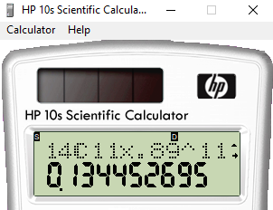
 | 3 | 2.46% | 99.60% | 99.60% | r | P(r) | Acumulado | Complementar
 | 4 | 0.36% | 99.96% | 99.96% | 0 | 1.7469001504E-166 | 1.7469001504E-166 | 1
 | 5 | 0.04% | 100.00% | 100.00% | 1 | 7.7657652141E-163 | 7.7675121142E-163 | 1
 | 6 | 0.00% | 100.00% | 100.00% | 2 | 1.7088566354E-159 | 1.7096333866E-159 | 1
 | 7 | 0.00% | 100.00% | 100.00% | 3 | 2.4815705358E-156 | 2.4832801691E-156 | 1
 | 8 | 0.00% | 100.00% | 100.00% | 4 | 2.6751894369E-153 | 2.677672717E-153 | 1
 | 9 | 0.00% | 100.00% | 100.00% | 5 | 2.2833471441E-150 | 2.2860248168E-150 | 1
 | 10 | 0.00% | 100.00% | 100.00% | 6 | 1.6071650239E-147 | 1.6094510487E-147 | 1
 | 11 | 0.00% | 100.00% | 100.00% | 7 | 9.5941490246E-145 | 9.6102435351E-145 | 1
 |  |  |  |  | 8 | 4.9581035817E-142 | 4.9677138252E-142 | 1
 |  |  |  |  | 9 | 2.253082464E-139 | 2.2580501778E-139 | 1
 |  |  |  |  | 10 | 9.1145378695E-137 | 9.1371183713E-137 | 1
 |  |  |  |  | 11 | 3.3151306747E-134 | 3.3242677931E-134 | 1
 |  |  |  |  | 12 | 1.0930136522E-131 | 1.09633792E-131 | 1
 |  |  |  |  | 13 | 3.2891303134E-129 | 3.3000936926E-129 | 1
 |  |  |  |  | 14 | 9.0863292808E-127 | 9.1193302178E-127 | 1
 |  |  |  |  | 15 | 2.3158575247E-124 | 2.3249768549E-124 | 1
 |  |  |  |  | 16 | 5.4692396599E-122 | 5.4924894285E-122 | 1
 |  |  |  |  | 17 | 1.2013608998E-119 | 1.2068533893E-119 | 1
 |  |  |  |  | 18 | 2.4626078203E-117 | 2.4746763542E-117 | 1
 |  |  |  |  | 19 | 4.7246721712E-115 | 4.7494189348E-115 | 1
 |  |  |  |  | 20 | 8.5063427286E-113 | 8.553836918E-113 | 1
 |  |  |  |  | 21 | 1.4405546647E-110 | 1.4491085016E-110 | 1
 |  |  |  |  | 22 | 2.2995895559E-108 | 2.3140806409E-108 | 1
 |  |  |  |  | 23 | 3.4668357644E-106 | 3.4899765708E-106 | 1
 |  |  |  |  | 24 | 4.944574509E-104 | 4.9794742747E-104 | 1
 |  |  |  |  | 25 | 6.6821878928E-102 | 6.7319826355E-102 | 1
 |  |  |  |  | 26 | 8.5688545793E-100 | 8.6361744057E-100 | 1
 |  |  |  |  | 27 | 1.0440153933E-97 | 1.0526515677E-97 | 1
 |  |  |  |  | 28 | 1.2100070615E-95 | 1.2205335772E-95 | 1
 |  |  |  |  | 29 | 1.3354836558E-93 | 1.3476889916E-93 | 1
 |  |  |  |  | 30 | 1.4050502135E-91 | 1.4185271035E-91 | 1
 |  |  |  |  | 31 | 1.41040671E-89 | 1.424591981E-89 | 1
 |  |  |  |  | 32 | 1.3519469546E-87 | 1.3661928744E-87 | 1
 |  |  |  |  | 33 | 1.2384281028E-85 | 1.2520900316E-85 | 1
 |  |  |  |  | 34 | 1.0848828859E-83 | 1.0974037862E-83 | 1
 |  |  |  |  | 35 | 9.0944182494E-82 | 9.2041586281E-82 | 1
 |  |  |  |  | 36 | 7.2996485873E-80 | 7.3916901736E-80 | 1
 |  |  |  |  | 37 | 5.6130172528E-78 | 5.6869341545E-78 | 1
 |  |  |  |  | 38 | 4.1368474284E-76 | 4.1937167699E-76 | 1
 |  |  |  |  | 39 | 2.9235650428E-74 | 2.9655022105E-74 | 1
 |  |  |  |  | 40 | 1.981977765E-72 | 2.0116327871E-72 | 1
 |  |  |  |  | 41 | 1.2893842046E-70 | 1.3095005324E-70 | 1
 |  |  |  |  | 42 | 8.0519531787E-69 | 8.1829032319E-69 | 1
 |  |  |  |  | 43 | 4.828107739E-67 | 4.9099367713E-67 | 1
 |  |  |  |  | 44 | 2.7804513845E-65 | 2.8295507522E-65 | 1
 |  |  |  |  | 45 | 1.5381794083E-63 | 1.5664749159E-63 | 1
 |  |  |  |  | 46 | 8.1757579421E-62 | 8.3324054337E-62 | 1
 |  |  |  |  | 47 | 4.1758039501E-60 | 4.2591280044E-60 | 1
 |  |  |  |  | 48 | 2.0497028594E-58 | 2.0922941394E-58 | 1
 |  |  |  |  | 49 | 9.6697299273E-57 | 9.8789593412E-57 | 1
 |  |  |  |  | 50 | 4.3846071756E-55 | 4.483396769E-55 | 1
 |  |  |  |  | 51 | 1.9109384214E-53 | 1.9557723891E-53 | 1
 |  |  |  |  | 52 | 8.004894321E-52 | 8.2004715599E-52 | 1
 |  |  |  |  | 53 | 3.2228281218E-50 | 3.3048328374E-50 | 1
 |  |  |  |  | 54 | 1.2469740526E-48 | 1.280022381E-48 | 1
 |  |  |  |  | 55 | 4.6362701387E-47 | 4.7642723768E-47 | 1
 |  |  |  |  | 56 | 1.6561870844E-45 | 1.7038298082E-45 | 1
 |  |  |  |  | 57 | 5.6833367319E-44 | 5.8537197127E-44 | 1
 |  |  |  |  | 58 | 1.8730959477E-42 | 1.9316331448E-42 | 1
 |  |  |  |  | 59 | 5.9275261284E-41 | 6.1206894429E-41 | 1
 |  |  |  |  | 60 | 1.800620778E-39 | 1.8618276724E-39 | 1
 |  |  |  |  | 61 | 5.24890349E-38 | 5.4350862572E-38 | 1
 |  |  |  |  | 62 | 1.4677688923E-36 | 1.5221197549E-36 | 1
 |  |  |  |  | 63 | 3.9356539044E-35 | 4.0878658799E-35 | 1
 |  |  |  |  | 64 | 1.0114742343E-33 | 1.0523528931E-33 | 1
 |  |  |  |  | 65 | 2.4903485902E-32 | 2.5955838795E-32 | 1
 |  |  |  |  | 66 | 5.8708424409E-31 | 6.1304008289E-31 | 1
 |  |  |  |  | 67 | 1.3244047004E-29 | 1.3857087087E-29 | 1
 |  |  |  |  | 68 | 2.8572083758E-28 | 2.9957792467E-28 | 1
 |  |  |  |  | 69 | 5.890592446E-27 | 6.1901703706E-27 | 1
 |  |  |  |  | 70 | 1.1596816998E-25 | 1.2215834036E-25 | 1
 |  |  |  |  | 71 | 2.178300965E-24 | 2.3004593054E-24 | 1
 |  |  |  |  | 72 | 3.900313887E-23 | 4.1303598175E-23 | 1
 |  |  |  |  | 73 | 6.6504480374E-22 | 7.0634840192E-22 | 1
 |  |  |  |  | 74 | 1.0786961356E-20 | 1.1493309758E-20 | 1
 |  |  |  |  | 75 | 1.6623688082E-19 | 1.7773019058E-19 | 1
 |  |  |  |  | 76 | 2.4309161101E-18 | 2.6086463007E-18 | 1
 |  |  |  |  | 77 | 3.3682681781E-17 | 3.6291328082E-17 | 1
 |  |  |  |  | 78 | 4.4152578321E-16 | 4.7781711129E-16 | 1
 |  |  |  |  | 79 | 5.4659774174E-15 | 5.9437945287E-15 | 1
 |  |  |  |  | 80 | 6.3784229659E-14 | 6.9728024188E-14 | 1
 |  |  |  |  | 81 | 7.0012319424E-13 | 7.6985121842E-13 | 1
 |  |  |  |  | 82 | 7.2115793765E-12 | 7.981430595E-12 | 0.99999999999
 |  |  |  |  | 83 | 6.9524996355E-11 | 7.750642695E-11 | 0.99999999992
 |  |  |  |  | 84 | 6.2549923669E-10 | 7.0300566364E-10 | 0.9999999993
 |  |  |  |  | 85 | 5.234124094E-09 | 5.9371297576E-09 | 0.99999999406
 |  |  |  |  | 86 | 4.0583826881E-08 | 4.6520956638E-08 | 0.99999995348
 |  |  |  |  | 87 | 2.9032066753E-07 | 3.3684162417E-07 | 0.99999966316
 |  |  |  |  | 88 | 1.9065790119E-06 | 2.243420636E-06 | 0.99999775658
 |  |  |  |  | 89 | 1.1427789215E-05 | 1.3671209851E-05 | 0.99998632879
 |  |  |  |  | 90 | 6.2090988069E-05 | 7.576219792E-05 | 0.9999242378
 |  |  |  |  | 91 | 0.00030332161005 | 0.00037908380797 | 0.99962091619
 |  |  |  |  | 92 | 0.0013190893338 | 0.0016981731418 | 0.99830182686
 |  |  |  |  | 93 | 0.0050442595053 | 0.006742432647 | 0.99325756735
 |  |  |  |  | 94 | 0.016698743024 | 0.023441175671 | 0.97655882433
 |  |  |  |  | 95 | 0.046884317733 | 0.070325493404 | 0.9296745066
 |  |  |  |  | 96 | 0.10855317884 | 0.17887867225 | 0.82112132775
 |  |  |  |  | 97 | 0.19899720508 | 0.37787587732 | 0.62212412268
 |  |  |  |  | 98 | 0.27080602954 | 0.64868190687 | 0.35131809313
 |  |  |  |  | 99 | 0.24320321111 | 0.89188511797 | 0.10811488203
 |  |  |  |  | 100 | 0.10811488203 | 1 | 0

Poisson
POISSON

 | p | 0.5
 | n | 12

 | μ | 6

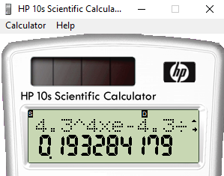
 | x | P(x)
 | a | P(a) | "RAÇA" | Acumulado | POISSON |  |  | x | P(x) | "Raça" | Acumulado | Complementar
 | 0 | 0.25% | 0.25% | 0.25% | n = | 10000 |  | 0 | 0.00% | 0.00% | 0.00% | 100.00%
 | 1 | 1.49% | 1.74% | 1.74% | p = | 0.0004 | 1/150 | 1 | 0.00% | 0.00% | 0.00% | 100.00%
 | 2 | 4.46% | 6.20% | 6.20% | m = | 6300 |  | 2 | 0.00% | 0.00% | 0.00% | 100.00%
 | 3 | 8.92% | 15.12% | 15.12% |  | 0.63 |  | 3 | 0.00% | 0.00% | 0.00% | 100.00%
 | 4 | 13.39% | 28.51% | 28.51% |  | 0.00037 |  | 4 | 0.00% | 0.00% | 0.00% | 100.00%
 | 5 | 16.06% | 44.57% | 44.57% |  |  |  | 5 | 0.00% | 0.00% | 0.00% | 100.00%
 | 6 | 16.06% | 60.63% | 60.63% |  |  |  | 6 | 0.00% | 0.00% | 0.00% | 100.00%
 | 7 | 13.77% | 74.40% | 74.40% |  |  |  | 7 | 0.00% | 0.00% | 0.00% | 100.00%
 | 8 | 10.33% | 84.72% | 84.72% |  |  |  | 8 | 0.00% | 0.00% | 0.00% | 100.00%
 | 9 | 6.88% | 91.61% | 91.61% |  |  |  | 9 | 0.00% | 0.00% | 0.00% | 100.00%
 | 10 | 4.13% | 95.74% | 95.74% |  |  |  | 10 | 0.00% | 0.00% | 0.00% | 100.00%
 | 11 | 2.25% | 97.99% | 97.99% |  |  |  | 11 | 0.00% | 0.00% | 0.00% | 100.00%
 |  |  |  |  |  |  |  | 12 | 0.00% | 0.00% | 0.00% | 100.00%
 |  |  |  |  |  |  |  | 13 | 0.00% | 0.00% | 0.00% | 100.00%
 |  |  |  |  |  |  |  | 14 | 0.00% | 0.00% | 0.00% | 100.00%
 |  |  |  |  |  |  |  | 15 | 0.00% | 0.00% | 0.00% | 100.00%
 |  |  |  |  |  |  |  | 16 | 0.00% | 0.00% | 0.00% | 100.00%
 |  |  |  |  |  |  |  | 17 | 0.00% | 0.00% | 0.00% | 100.00%
 |  |  |  |  |  |  |  | 18 | 0.00% | 0.00% | 0.00% | 100.00%
 |  |  |  |  |  |  |  | 19 | 0.00% | 0.00% | 0.00% | 100.00%
 |  |  |  |  |  |  |  | 20 | 0.00% | 0.00% | 0.00% | 100.00%

Tabela Normal (A)
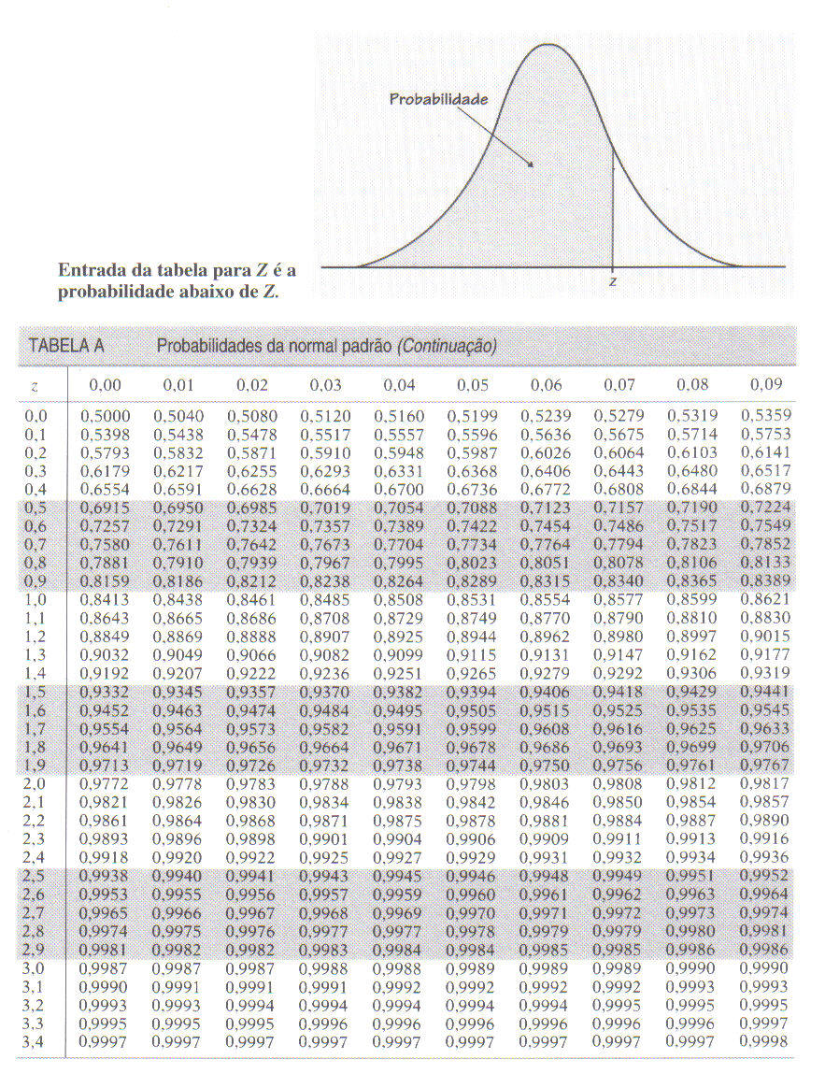
$$P\left\{−z_{γ}≤\frac{\overline{X}−μ}{σ/{\sqrt{n}}}≤z_{γ}\right\}=γ$$
$$P\left\{\overline{X}−z_{γ}\frac{σ}{\sqrt{n}}≤μ≤\overline{X}+z_{γ}\frac{σ}{\sqrt{n}}\right\}=γ$$
Podemos definir um intervalo de confiança para $μ$, com nível de confiança $γ$, por:
$$IC\left(μ, γ\right)=\overline{x}±z_{γ}\frac{σ}{\sqrt{n}}$$
a) Determine o valor da probabilidade acumulada para os seguintes valores de Z utilizando a função DIST.NORM.N do Excel. Confira com os valores da tabela.

z | Probabilidade acumulada
 | DIST.NORM.N
0.00 | 0.5000
0.10 | 0.5398
0.13 | 0.5517
1.24 | 0.8925
2.59 | 0.9952
3.49 | 0.9998

z | Probabilidade acumulada
 | DIST.NORMP.N
0.00 | 0.5000
0.10 | 0.5398
0.13 | 0.5517
1.24 | 0.8925
2.59 | 0.9952
3.49 | 0.9998

z | Probabilidade acumulada

0.00
0.10
0.13
1.24
2.59
3.49

Tabela Normal (B)
$$P\left\{−z_{γ}≤\frac{\overline{X}−μ}{σ/{\sqrt{n}}}≤z_{γ}\right\}=γ$$
$$P\left\{\overline{X}−z_{γ}\frac{σ}{\sqrt{n}}≤μ≤\overline{X}+z_{γ}\frac{σ}{\sqrt{n}}\right\}=γ$$
Podemos definir um intervalo de confiança para $μ$, com nível de confiança $γ$, por:
$$IC\left(μ, γ\right)=\overline{x}±z_{γ}\frac{σ}{\sqrt{n}}$$
Construa a tabela normal da figura utilizando a função DIST.NORM.N do Excel

z |  | Probabilidade acumulada
 |  | DIST.NORM.N
z | 0 | 0.01 | 0.02 | 0.03 | 0.04 | 0.05 | 0.06 | 0.07 | 0.08 | 0.09
0 | 0.5000 | 0.5040 | 0.5080 | 0.5120 | 0.5160 | 0.5199 | 0.5239 | 0.5279 | 0.5319 | 0.5359
0.1 | 0.5398 | 0.5438 | 0.5478 | 0.5517 | 0.5557 | 0.5596 | 0.5636 | 0.5675 | 0.5714 | 0.5753
0.2 | 0.5793 | 0.5832 | 0.5871 | 0.5910 | 0.5948 | 0.5987 | 0.6026 | 0.6064 | 0.6103 | 0.6141
0.3 | 0.6179 | 0.6217 | 0.6255 | 0.6293 | 0.6331 | 0.6368 | 0.6406 | 0.6443 | 0.6480 | 0.6517
0.4 | 0.6554 | 0.6591 | 0.6628 | 0.6664 | 0.6700 | 0.6736 | 0.6772 | 0.6808 | 0.6844 | 0.6879
0.5 | 0.6915 | 0.6950 | 0.6985 | 0.7019 | 0.7054 | 0.7088 | 0.7123 | 0.7157 | 0.7190 | 0.7224
0.6 | 0.7257 | 0.7291 | 0.7324 | 0.7357 | 0.7389 | 0.7422 | 0.7454 | 0.7486 | 0.7517 | 0.7549
0.7 | 0.7580 | 0.7611 | 0.7642 | 0.7673 | 0.7704 | 0.7734 | 0.7764 | 0.7794 | 0.7823 | 0.7852
0.8 | 0.7881 | 0.7910 | 0.7939 | 0.7967 | 0.7995 | 0.8023 | 0.8051 | 0.8078 | 0.8106 | 0.8133
0.9 | 0.8159 | 0.8186 | 0.8212 | 0.8238 | 0.8264 | 0.8289 | 0.8315 | 0.8340 | 0.8365 | 0.8389
1 | 0.8413 | 0.8438 | 0.8461 | 0.8485 | 0.8508 | 0.8531 | 0.8554 | 0.8577 | 0.8599 | 0.8621
1.1 | 0.8643 | 0.8665 | 0.8686 | 0.8708 | 0.8729 | 0.8749 | 0.8770 | 0.8790 | 0.8810 | 0.8830
1.2 | 0.8849 | 0.8869 | 0.8888 | 0.8907 | 0.8925 | 0.8944 | 0.8962 | 0.8980 | 0.8997 | 0.9015

 |  | DIST.NORMP.N
z | 0 | 0.01 | 0.02 | 0.03 | 0.04 | 0.05 | 0.06 | 0.07 | 0.08 | 0.09
0 | 0.5000 | 0.5040 | 0.5080 | 0.5120 | 0.5160 | 0.5199 | 0.5239 | 0.5279 | 0.5319 | 0.5359
0.1 | 0.5398 | 0.5438 | 0.5478 | 0.5517 | 0.5557 | 0.5596 | 0.5636 | 0.5675 | 0.5714 | 0.5753
0.2 | 0.5793 | 0.5832 | 0.5871 | 0.5910 | 0.5948 | 0.5987 | 0.6026 | 0.6064 | 0.6103 | 0.6141
0.3 | 0.6179 | 0.6217 | 0.6255 | 0.6293 | 0.6331 | 0.6368 | 0.6406 | 0.6443 | 0.6480 | 0.6517
0.4 | 0.6554 | 0.6591 | 0.6628 | 0.6664 | 0.6700 | 0.6736 | 0.6772 | 0.6808 | 0.6844 | 0.6879
0.5 | 0.6915 | 0.6950 | 0.6985 | 0.7019 | 0.7054 | 0.7088 | 0.7123 | 0.7157 | 0.7190 | 0.7224
0.6 | 0.7257 | 0.7291 | 0.7324 | 0.7357 | 0.7389 | 0.7422 | 0.7454 | 0.7486 | 0.7517 | 0.7549
0.7 | 0.7580 | 0.7611 | 0.7642 | 0.7673 | 0.7704 | 0.7734 | 0.7764 | 0.7794 | 0.7823 | 0.7852
0.8 | 0.7881 | 0.7910 | 0.7939 | 0.7967 | 0.7995 | 0.8023 | 0.8051 | 0.8078 | 0.8106 | 0.8133
0.9 | 0.8159 | 0.8186 | 0.8212 | 0.8238 | 0.8264 | 0.8289 | 0.8315 | 0.8340 | 0.8365 | 0.8389
1 | 0.8413 | 0.8438 | 0.8461 | 0.8485 | 0.8508 | 0.8531 | 0.8554 | 0.8577 | 0.8599 | 0.8621
1.1 | 0.8643 | 0.8665 | 0.8686 | 0.8708 | 0.8729 | 0.8749 | 0.8770 | 0.8790 | 0.8810 | 0.8830
1.2 | 0.8849 | 0.8869 | 0.8888 | 0.8907 | 0.8925 | 0.8944 | 0.8962 | 0.8980 | 0.8997 | 0.9015

Tabela Normal (C)
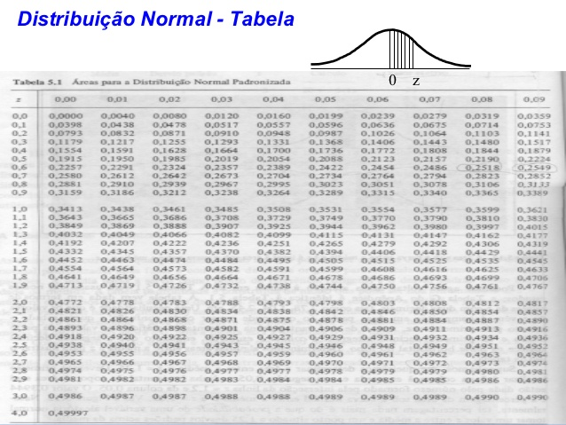
$$P\left\{−z_{γ}≤\frac{\overline{X}−μ}{σ/{\sqrt{n}}}≤z_{γ}\right\}=γ$$
$$P\left\{\overline{X}−z_{γ}\frac{σ}{\sqrt{n}}≤μ≤\overline{X}+z_{γ}\frac{σ}{\sqrt{n}}\right\}=γ$$
Podemos definir um intervalo de confiança para $μ$, com nível de confiança $γ$, por:
$$IC\left(μ, γ\right)=\overline{x}±z_{γ}\frac{σ}{\sqrt{n}}$$
Construa a tabela normal da figura utilizando a função DIST.NORM.N do Excel

 |  |  | DIST.NORM.N
z | 0 | 0.01 | 0.02 | 0.03 | 0.04 | 0.05 | 0.06 | 0.07 | 0.08 | 0.09
0 | 0.0000 | 0.0040 | 0.0080 | 0.0120 | 0.0160 | 0.0199 | 0.0239 | 0.0279 | 0.0319 | 0.0359
0.1 | 0.0398 | 0.0438 | 0.0478 | 0.0517 | 0.0557 | 0.0596 | 0.0636 | 0.0675 | 0.0714 | 0.0753
0.2 | 0.0793 | 0.0832 | 0.0871 | 0.0910 | 0.0948 | 0.0987 | 0.1026 | 0.1064 | 0.1103 | 0.1141
0.3 | 0.1179 | 0.1217 | 0.1255 | 0.1293 | 0.1331 | 0.1368 | 0.1406 | 0.1443 | 0.1480 | 0.1517
0.4 | 0.1554 | 0.1591 | 0.1628 | 0.1664 | 0.1700 | 0.1736 | 0.1772 | 0.1808 | 0.1844 | 0.1879
0.5 | 0.1915 | 0.1950 | 0.1985 | 0.2019 | 0.2054 | 0.2088 | 0.2123 | 0.2157 | 0.2190 | 0.2224
0.6 | 0.2257 | 0.2291 | 0.2324 | 0.2357 | 0.2389 | 0.2422 | 0.2454 | 0.2486 | 0.2517 | 0.2549
0.7 | 0.2580 | 0.2611 | 0.2642 | 0.2673 | 0.2704 | 0.2734 | 0.2764 | 0.2794 | 0.2823 | 0.2852
0.8 | 0.2881 | 0.2910 | 0.2939 | 0.2967 | 0.2995 | 0.3023 | 0.3051 | 0.3078 | 0.3106 | 0.3133
0.9 | 0.3159 | 0.3186 | 0.3212 | 0.3238 | 0.3264 | 0.3289 | 0.3315 | 0.3340 | 0.3365 | 0.3389
1 | 0.3413 | 0.3438 | 0.3461 | 0.3485 | 0.3508 | 0.3531 | 0.3554 | 0.3577 | 0.3599 | 0.3621
1.1 | 0.3643 | 0.3665 | 0.3686 | 0.3708 | 0.3729 | 0.3749 | 0.3770 | 0.3790 | 0.3810 | 0.3830
1.2 | 0.3849 | 0.3869 | 0.3888 | 0.3907 | 0.3925 | 0.3944 | 0.3962 | 0.3980 | 0.3997 | 0.4015

 |  |  | DIST.NORMP.N
z | 0 | 0.01 | 0.02 | 0.03 | 0.04 | 0.05 | 0.06 | 0.07 | 0.08 | 0.09
0 | 0.0000 | 0.0040 | 0.0080 | 0.0120 | 0.0160 | 0.0199 | 0.0239 | 0.0279 | 0.0319 | 0.0359
0.1 | 0.0398 | 0.0438 | 0.0478 | 0.0517 | 0.0557 | 0.0596 | 0.0636 | 0.0675 | 0.0714 | 0.0753
0.2 | 0.0793 | 0.0832 | 0.0871 | 0.0910 | 0.0948 | 0.0987 | 0.1026 | 0.1064 | 0.1103 | 0.1141
0.3 | 0.1179 | 0.1217 | 0.1255 | 0.1293 | 0.1331 | 0.1368 | 0.1406 | 0.1443 | 0.1480 | 0.1517
0.4 | 0.1554 | 0.1591 | 0.1628 | 0.1664 | 0.1700 | 0.1736 | 0.1772 | 0.1808 | 0.1844 | 0.1879
0.5 | 0.1915 | 0.1950 | 0.1985 | 0.2019 | 0.2054 | 0.2088 | 0.2123 | 0.2157 | 0.2190 | 0.2224
0.6 | 0.2257 | 0.2291 | 0.2324 | 0.2357 | 0.2389 | 0.2422 | 0.2454 | 0.2486 | 0.2517 | 0.2549
0.7 | 0.2580 | 0.2611 | 0.2642 | 0.2673 | 0.2704 | 0.2734 | 0.2764 | 0.2794 | 0.2823 | 0.2852
0.8 | 0.2881 | 0.2910 | 0.2939 | 0.2967 | 0.2995 | 0.3023 | 0.3051 | 0.3078 | 0.3106 | 0.3133
0.9 | 0.3159 | 0.3186 | 0.3212 | 0.3238 | 0.3264 | 0.3289 | 0.3315 | 0.3340 | 0.3365 | 0.3389
1 | 0.3413 | 0.3438 | 0.3461 | 0.3485 | 0.3508 | 0.3531 | 0.3554 | 0.3577 | 0.3599 | 0.3621
1.1 | 0.3643 | 0.3665 | 0.3686 | 0.3708 | 0.3729 | 0.3749 | 0.3770 | 0.3790 | 0.3810 | 0.3830
1.2 | 0.3849 | 0.3869 | 0.3888 | 0.3907 | 0.3925 | 0.3944 | 0.3962 | 0.3980 | 0.3997 | 0.4015

Normal Inversa
$$P\left\{−z_{γ}≤\frac{\overline{X}−μ}{σ/{\sqrt{n}}}≤z_{γ}\right\}=γ$$
$$P\left\{\overline{X}−z_{γ}\frac{σ}{\sqrt{n}}≤μ≤\overline{X}+z_{γ}\frac{σ}{\sqrt{n}}\right\}=γ$$
Podemos definir um intervalo de confiança para $μ$, com nível de confiança $γ$, por:
$$IC\left(μ, γ\right)=\overline{x}±z_{γ}\frac{σ}{\sqrt{n}}$$
Dado um valor de probabilidade acumulada, obter Z. Compare com o valor da tabela.
Utilize a função INV.NORM.N do Excel

INV.NORM.N
Probabilidade Acumulada | Z
0.5000 | 0.00
0.5040 | 0.01
0.5359 | 0.09
0.6179 | 0.30
0.8749 | 1.15
0.9936 | 2.49
0.9997 | 3.43
0.95 | 1.64
0.32 | -0.47
0.18 | -0.92
0.04 | -1.75

INV.NORMP.N
Probabilidade Acumulada | z
0.5000 | 0.00
0.5040 | 0.01
0.5359 | 0.09
0.6179 | 0.30
0.8749 | 1.15
0.9936 | 2.49
0.9997 | 3.43

